1.Sobre
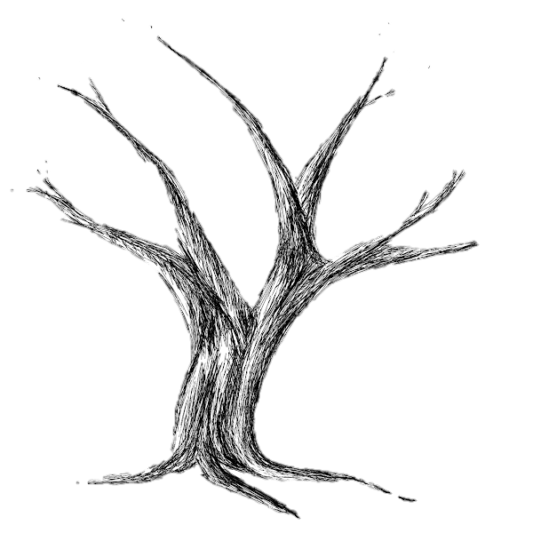
 | Sobre a Árvore de Metas

 | Nossa jornada de Vida & Carreira é feita de ciclos. Há momentos de plantio, de colheita, de abundância de frutos, de escassez. De (re)nascimento, de perdas, de descobertas, de novos olhares. Nós mudamos, nosso entorno muda. O entorno se transforma, nós também. Esta Árvore em breve será preenchida por suas reflexões, aprendizados, sonhos e metas. Aproveite-a. Encare a dinâmica dela não como uma raiz forte que não permite novos movimentos, mas como um ser de inspiração para apoiar sua evolução.

 | Assista o vídeo com as instruções para a Árvore.

Livro Através do Norte
Instagram
Gustavo Bonafé
Empreendedor Social, Escritor e Facilitador em Desenvolvimento Humano.
Linkedin
YouTube

5.Árvore de Metas
Clique 2x aqui! Adicione seu nome. |  | Minha Evolução no período de XXXX
Área 2
#13
#4
#5
Área 5
 |  | Meta | Descrição |  | Status | Planejada | Realizada
 |  | #1 | 0 |  | 0 | 1 | 0
 |  | #2 | 0 |  | 0 | 1 | 0
Área 4
 |  | #3 | 0 |  | 0 | 1 | 0
#6
#14
 |  | #4 | 0 |  | 0 | 1 | 0
#10
#11
 |  | #5 | 0 |  | 0 | 1 | 0
#15
 |  | #6 | 0 |  | 0 | 1 | 0
 |  | #7 | 0 |  | 0 | 1 | 0
Área 1
#2
#12
#7
 |  | #8 | 0 |  | 0 | 1 | 0
#9
 |  | #9 | 0 |  | 0 | 1 | 0
#1
 |  | #10 | 0 |  | 0 | 1 | 0
Área 3
 |  | #11 | 0 |  | 0 | 1 | 0
#3
 |  | #12 | 0 |  | 0 | 1 | 0
#8
 |  | #13 | 0 |  | 0 | 1 | 0
 |  | #14 | 0 |  | 0 | 1 | 0
 |  | #15 | 0 |  | 0 | 1 | 0

Qual frase ou palavra fortalece essa árvore?
 |  |  |  | LEGENDA |  | 0-23% da meta
 |  |  |  |  |  | 24-46% da meta
 | Escreva aqui o que te inspira. Clique 2x bem aqui! |  |  |  |  | 47-69% da meta
Livro: Através do Norte, de Gustavo Bonafé, clique para saber mais.
 |  |  |  |  |  | 70-92% da meta
 |  |  |  |  |  | Acima de 93% da meta

 |  | Para dar vida à Árvore e ao quadro acima, preencha seu planejamento e comece o acompanhamento na Aba "Sementes da Árvore". As cores vão mudar de acordo com seu desempenho.

